Rechner
ÖTV ITN AUSTRIA - RECHNER
gültig ab 15. Oktober 2015

MEINE ITN VOR DEM SPIEL | 4.594

Info zu meinem Sicherheitskoeffizienten (SiK)
Die ITN meines Gegners vor dem Spiel | 4.390
Info zum SiK meines Gegners
Sieg-Erfassung
Information zum Spiel
Information zum Ergebnis
MEINE ITN NACH DEM SPIEL | 4.655
Die ITN meines Gegners nach dem Spiel | 4.329

ACHTUNG: Aufgrund von Rundungsfehlern kann es zu Abweichungen im Tausendstel-Bereich kommen!

 | INFORMATIONEN ZUR BERECHNUNG

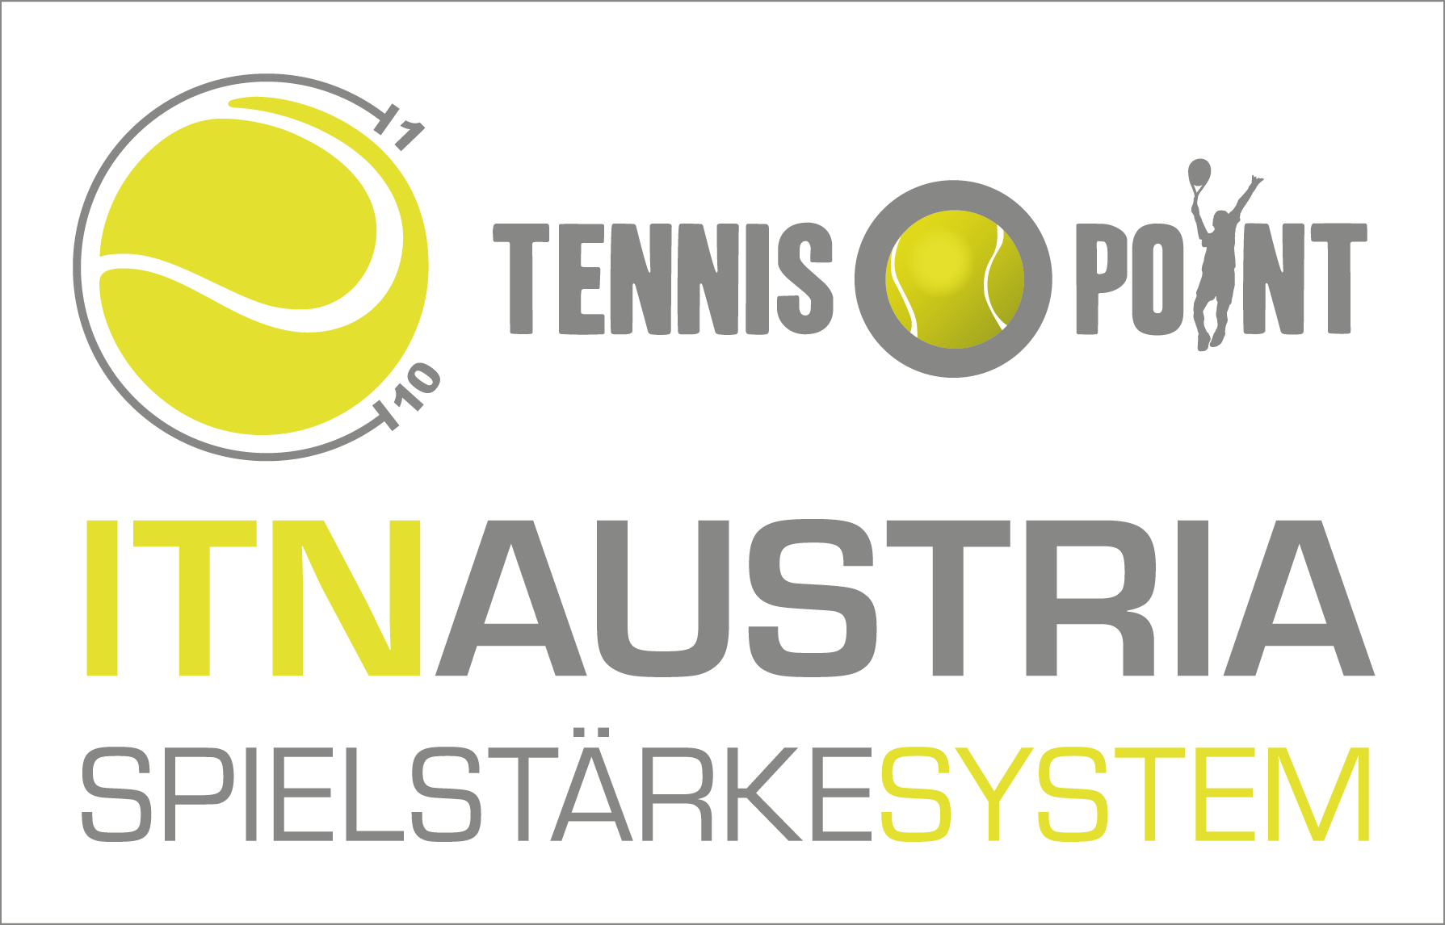
 |  |  | ITN vor dem Spiel
 | 1 | Sieger | 4.390
 |  | Verlierer | 4.594

 |  | Differenz-Wert (d): Verlierer - Sieger | 0.204
 |  | Ich bin | keine Auswahl getroffen
 | 2 | Mein Gegner ist | keine Auswahl getroffen
 |  | Veränderung für mich | 0.061
 |  | Veränderung für meinen Gegner | -0.061

 | 3 | Bewertung der ITN-Veränderung | 100%

 |  |  | ITN nach dem Spiel
 | 4 | Sieger | 4.329
 |  | Verlierer | 4.655

